Estimate
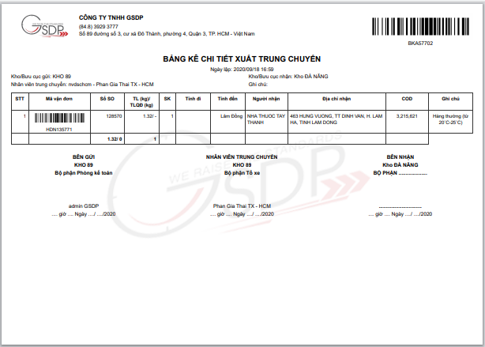
Level 1: Hiển thị số SO |  | Ngày bắt đầu: 7/9/2020

App nhân viên
STT | Danh mục | Giao diện | Mô tả | Estimate Time (Hour) |  | Người làm | Người test
1 |  | Hàng đã nhận | Hiển thị thêm mục số SO khi hiển thị thông tin vận đơn. | 2 |  | Lĩnh | An
2 |  | Xác nhận giao hàng | Hiển thị thêm mục số SO khi hiển thị thông tin vận đơn. | 2 |  | Lĩnh | An
3 |  | Đang giao hàng | Hiển thị thêm mục số SO khi hiển thị thông tin vận đơn. | 2 |  | Lĩnh | An
4 |  | Hàng giao không thành công | Hiển thị thêm mục số SO khi hiển thị thông tin vận đơn. | 2 |  | Lĩnh | An
5 |  | Xác nhận trung chuyển | Hiển thị thêm mục số SO khi hiển thị thông tin vận đơn. | 2 |  | Lĩnh | An
6 |  | Đang trung chuyển | Hiển thị thêm mục số SO khi hiển thị thông tin vận đơn. | 2 |  | Lĩnh | An
7 |  | Bưu cục nhận bàn giao | Hiển thị thêm mục số SO khi hiển thị thông tin vận đơn. | 2 |  | Lĩnh | An
8 |  | Xuất kho trung chuyển | Hiển thị thêm mục số SO khi hiển thị thông tin vận đơn. | 2 |  | Lĩnh | An
9 |  | Xuất kho phát hàng | Hiển thị thêm mục số SO khi hiển thị thông tin vận đơn. | 2 |  | Lĩnh | An
10 |  | Tiền phải thu | Hiển thị thêm mục số SO khi hiển thị thông tin vận đơn | 2 |  | Lĩnh | An
11 |  | Tiền đã thu | Hiển thị thêm mục số SO khi hiển thị thông tin vận đơn. | 2 |  | Lĩnh | An
 |  |  |  | 22

Web quản lý
STT | Danh mục | Giao diện | Mô tả | Estimate Time (Hour)
1 | Quản lý kho | Nhập kho | Thêm một cột SO sau cột Mã vận đơn. | 2 |  | Lĩnh | An
2 |  | Xuất kho trung chuyển | Thêm một cột SO sau cột Mã vận đơn. (ở tất cả các bảng kê: bảng kê chính và bảng kê con) | 3 |  | Lĩnh | An
3 |  | Xuất kho giao hàng | Thêm một cột SO sau cột Mã vận đơn. (ở tất cả các bảng kê: bảng kê chính và bảng kê con) | 3 |  | Lĩnh | An
4 |  | Kiểm kho | Thêm một cột SO sau cột Mã vận đơn. (ở bảng chính và tất cả các tab trạng thái, các bảng kết quả lọc, kết quả xuất báo cáo) | 3 |  | Lĩnh | An
5 |  | Lịch sử xuất kho | Thêm một cột SO sau cột Mã vận đơn. (thêm cả báo cáo kết quả giao hàng) | 3 |  | Lĩnh | An
6 |  | Lịch sử nhập kho | Thêm một cột SO sau cột Mã vận đơn. | 3 |  | Lĩnh | An
7 | Báo cáo | Báo cáo giao nhận | Thêm một cột SO sau cột Mã vận đơn. | 1 |  | Lĩnh | An
8 |  | Báo cáo hàng hoàn | Thêm một cột SO sau cột Mã vận đơn. | 1 |  | Lĩnh | An
9 |  | Báo cáo tổng hợp | Thêm một cột SO sau cột Mã vận đơn. | 1 |  | Lĩnh | An
10 | Quản lý vận đơn | Danh sách vận đơn | Thêm một cột SO sau cột Mã vận đơn. | 1 |  | Lĩnh | An
 |  |  |  | 21

Level 2: Quét số SO để xuất nhập kho, bàn giao bill

App nhân viên
STT | Danh mục | Giao diện | Mô tả | Estimate Time (Hour)
1 |  | Trang chủ | Thêm tính năng quét, tra cứu bằng số SO. | 2
2 |  | Xác nhận giao hàng | Thêm tính năng quét, tra cứu, tìm kiếm bằng số SO. | 3
3 |  | Đang giao hàng | Thêm tính năng quét, tra cứu, tìm kiếm bằng số SO. | 3
4 |  | Hàng giao không thành công | Thêm tính năng quét, tra cứu, tìm kiếm bằng số SO. | 3
5 |  | Xác nhận trung chuyển | Thêm tính năng quét, tra cứu bằng số SO. | 3
6 |  | Đang trung chuyển | Thêm tính năng quét, tra cứu, tìm kiếm bằng số SO. | 3
7 |  | Bưu cục nhận bàn giao | Thêm tính năng quét, tra cứu, tìm kiếm bằng số SO. | 3
8 |  | Xuất kho trung chuyển | Thêm tính năng quét, tra cứu, tìm kiếm bằng số SO. | 3
9 |  | Xuất kho phát hàng | Thêm tính năng quét, tra cứu, tìm kiếm bằng số SO. | 3
10 |  | Tiền phải thu | Ẩn tạo vận đơn nhanh | 5
11 |  | Tiền đã thu | Ẩn tạo vận đơn nhanh | 5
 |  |  |  | 36

Web quản lý
STT | Danh mục | Giao diện | Mô tả | Estimate Time (Hour)
1 | Quản lý vận đơn | Danh sách vận đơn | Thêm ô nhập số SO, tìm theo số SO. | 3 |  | Hưng | An
2 |  | Vận đơn chờ xử lý | Thêm tính năng scan số SO trong Xử lý vận đơn. Thêm cột số SO trong Danh sách chờ xử lý | 4 |  | Hưng | An
3 |  | Chờ tạo chuyển hoàn | Hiển thị thêm mục số SO khi hiển thị thông tin vận đơn. | 3 |  | Hưng | An
4 |  | Hủy giao thành công | Thêm chức năng scan, tìm kiếm theo số SO. | 3 |  | Hưng | An
5 | Quản lý kho | Nhập kho | Thêm chức năng nhập, scan số SO. | 8 |  | Hưng | An
6 |  | Xuất kho trung chuyển | Thêm chức năng nhập, quét số SO. | 6 |  | Hưng | An
7 |  | Xuất kho giao hàng | Thêm chức năng nhập, quét số SO. | 6 |  | Hưng | An
 |  |  |  | 33

 |  |  | Tổng: | 112 | 7

Lưu ý: chưa tính thời gian test ( dự kiến 20%)
Update yêu cầu:
 | Danh mục | Giao diện | Mô tả | Estimate hour
1 | Báo cáo | Báo cáo giao nhận | Thêm SO vào phần xuất exel | 0.5
2 |  | Báo cáo hàng hoàn | Thêm SO vào phần xuất exel (trong vận đơn TC) | 0.5
3 |  | Báo cáo tổng hợp | Thêm SO vào phần xuất exel | 0.5
4 | quản lý vận đơn | Danh sách vận đơn | Thêm SO vào phần xuất exel | 1.0
5 | Tra cứu theo số SO |  | Hiển thị thêm số SO ở phần tra cứu vận đơn | 2
6 | Báo cáo | Báo cáo chi tiết GN | Thêm một cột SO sau cột Mã vận đơn. | 3

 |  |  | Tổng thời gian | 119.5 | 143.4
 |  |  |  |  | 7.46875
 |  |  | Số ngày làm: |  | 8.9625

